Mestrado
Menu | Mestrado

 | Código | Campus | Unidade Acadêmica | Cursos de Mestrado | Nível | Ano de criação | Conceito | Ingresso | Vagas | Matriculados | Titulados | Evadidos | Bolsas Capes/DS | Bolsas CAPES/DS/Empréstimo | Bolsas Fapemig
 | 32012012170M1 | Educação Física | FAEFI | Fisioterapia (em associação)1 | A | 2017 | 3 | Anual | 27 | 17 | 4 | 1
 | 32006012014M3 | Glória | FAMEV | Ciências Veterinárias | A | 2000 | 4 | Anual | 39 | 45 | 12 | 3 | 14 |  | 4
 | 32006012015M0 |  | ICIAG | Agronomia | A | 2007 | 5 | Semestral | 37 | 71 | 18 | 3 | 21 |  | 4
 | 32006012037M3 |  |  | Qualidade Ambiental | A | 2014 | 3 | Anual | 16 | 53 | 14 | 8 | 5 |  | 3
 | 32006012173M4 | Monte Carmelo | ICIAG | Agricultura e Informações Geoespaciais | A | 2019 | A | Semestral | 27 | 44 | 14 | 7 | 4 |  | 3
 | 32006012172M8 | Patos de Minas | FEQUI | Engenharia de Alimentos | A | 2017 | 3 | Anual | 22 | 42 | 7 | 7 | 4 |  | 3
 | 32006012171M1 |  | IBTEC | Biotecnologia | A | 2017 | 3 | Anual | 6 | 20 | 5 | 0 | 5 |  | 3
 | 32006012070M0 | Pontal | ICHPO | Geografia | A | 2015 | 3 | Anual | 17 | 45 | 4 | 2 |  |  | 3
 | 32006012003M1 | Santa Mônica | FACED | Educação | A | 1989 | 5 | Anual | 54 | 127 | 30 | 5 | 21 |  | 4
 | 32006012033F0 |  |  | Tecnologias, Comunicação e Educação | P | 2013 | 4 | Anual | 20 | 41 | 9 | 3
 | 32006012035M0 |  | FACIC | Ciências Contábeis | A | 2013 | 4 | Anual | 20 | 43 | 14 | 6 | 10 |  | 3
 | 32006012017M2 |  | FACOM | Ciência da Computação | A | 2000 | 4 | Semestral | 111 | 107 | 8 | 44 | 11 |  | 4
 | 32006012027M8 |  | FADIR | Direito | A | 2009 | 3 | Anual | 20 | 60 | 15 | 0 | 0 | 3 | 3
 | 32006012020M3 |  | FAGEN | Administração | A | 2003 | 4 | Anual | 20 | 31 | 6 | 2 | 10 |  | 4
 | 32006012076F1 |  |  | Gestão Organizacional | P | 2015 | 3 | Anual | 24 | 41 | 0 | 13
 | 32006012023M2 |  | FAMAT | Matemática | A | 2006 | 4 | Semestral | 50 | 25 | 7 | 5 | 11 |  | 3
 | 31075010001F5 |  |  | Matemática (PROFMAT)2 | P | 2019 | 5 | Anual | 15 | 26 | 3 | 7
 | 32006012036M7 |  | FAUED | Arquitetura e Urbanismo | A | 2013 | 3 | Anual | 20 | 46 | 8 | 4 | 5 |  | 3
 | 32006012019M5 |  | FECIV | Engenharia Civil | A | 2002 | 3 | Anual | 13 | 55 | 12 | 8 |  |  | 3
 | 32006012034M4 |  | FEELT | Engenharia Biomédica | A | 2013 | 4 | Anual | 13 | 51 | 12 | 8 | 9 |  | 3
 | 32006012001M9 |  |  | Engenharia Elétrica | A | 1985 | 5 | Semestral | 40 | 50 | 17 | 20 | 15 |  | 3
 | 32006012002M5 |  | FEMEC | Engenharia Mecânica | A | 1985 | 7 | Anual | 20 | 65 | 23 | 7 | 23 |  | 6
 | 32006012005M4 |  | FEQUI | Engenharia Química | A | 1994 | 6 | Anual | 20 | 39 | 11 | 0 | 16 |  | 6
 | 41002016026F4 | Santa Mônica | IARTE | Artes (PROFARTES)3 | P | 2014 | 4 | Anual | 20 | 30 | 1 | 1
 | 32006012075M2 |  |  | Artes Cênicas | A | 2016 | 3 | Anual | 23 | 51 | 6 | 0 | 5 |  | 3
 | 32006012071M7 |  |  | Música | A | 2015 | 3 | Anual | 15 | 30 | 7 | 0 | 4 |  | 3
 | 32006012009M0 |  | IERI | Economia | A | 1996 | 4 | Anual | 15 | 28 | 11 | 3 | 11 |  | 4
 | 32006012072M3 |  |  | Relações Internacionais | A | 2015 | 3 | Anual | 20 | 40 | 9 | 6 | 5 |  | 3
 | 32006012024M9 |  | IFILO | Filosofia | A | 2007 | 4 | Anual | 20 | 43 | 11 | 0 |  |  | 4
 | 32006012010M8 |  | IGUFU | Geografia | A | 1998 | 5 | Anual | 22 | 46 | 13 | 0 | 17 |  | 4
 | 32006012073F2 |  |  | Saúde Ambiental e Saúde do Trabalhador | P | 2015 | 3 | Anual | 30 | 110 | 13 | 0
 | 32006012007M7 |  | ILEEL | Estudos Linguísticos | A | 1995 | 5 | Semestral | 39 | 83 | 19 | 3 | 14 |  | 5
 | 32006012022M6 |  |  | Estudos Literários | A | 2005 | 4 | Anual | 33 | 51 | 13 | 0 | 11 |  | 4
 | 23001011069F8 |  |  | Letras (PROFLETRAS)4 | P | 2013 | 4 | Anual | 14 | 27 | 0 | 0
 | 32006012028M4 |  | INCIS | Ciências Sociais | A | 2010 | 3 | Anual | 20 | 40 | 5 | 1 | 4 |  | 3
 | 32006012018M9 |  | INFIS | Física | A | 2002 | 5 | Semestral | 20 | 13 | 2 | 2 | 14 |  | 4
 | 32006012012M0 |  | INHIS | História | A | 1998 | 3 | Anual | 23 | 42 | 12 | 3 | 5 | 1 | 3
 | 31001017155F4 |  |  | Ensino de História (em rede)5 | P | 2020 | 4 | Anual | 16 | 31 | 11 | 3
 | 32010010010M5 |  | IQUFU | Biocombustíveis (em associação)6 | A | 2013 | 3 | Anual | 17 | 15 | 0 | 1 | 6 |  | 3
 | 32006012011M4 |  |  | Química | A | 1998 | 5 | Semestral | 52 | 70 | 17 | 2 | 14 |  | 5
 | 32006012008M3 | Umuarama | FAMED | Ciências da Saúde | A | 1996 | 5 | Anual | 23 | 50 | 13 | 2 | 11 |  | 5
 | 32006012030F1 |  |  | Ciências da Saúde | P | 2011 | 3 | Anual | 17 | 33 | 4 | 2
 | 33303002001F1 |  |  | Saúde da Família (PROFSAÚDE)7 | P | 2017 | 3 | Anual | 8 | 17 | 4 | 1
 | 32006012016M6 |  | FOUFU | Odontologia | A | 2001 | 6 | Anual | 18 | 65 | 19 | 2 | 22 |  | 5
 | 32006012006M0 |  | IBTEC | Genética e Bioquímica | A | 1994 | 4 | Semestral | 22 | 46 | 17 | 2 | 11 |  | 4
 | 32006012031M5 |  | ICBIM | Biologia Celular e Estrutural Aplicadas | A | 2011 | 3 | Anual | 11 | 19 | 10 | 0 | 5 | 1 | 3
 | 32006012004M8 |  |  | Imunologia e Parasitologia Aplicadas | A | 1992 | 6 | Semestral | 24 | 33 | 11 | 0 | 18 |  | 6
 | 32006012029M0 |  | INBIO | Biologia Vegetal | A | 2010 | 4 | Anual | 24 | 29 | 9 | 2 | 9 |  | 3
 | 32006012013M7 |  |  | Ecologia e Conservação de Recursos Naturais | A | 1999 | 5 | Anual | 15 | 48 | 14 | 1 | 17 |  | 4
 | 32006012021M0 |  | IPUFU | Psicologia | A | 2003 | 4 | Anual | 45 | 90 | 28 | 2 | 14 |  | 3
 | 32006012032F4 | - | INFIS/ICENP/FAMAT/IQUFU | Ensino de Ciências e Matemática | P | 2013 | 4 | Anual | 34 | 82 | 12 | 5 |  |  | 5
 |  | - | IQUFU | Multicêntrico em Química (em rede)8 | A | 2014 | 4 | - | 0 |  |  |  | 14
 |  |  |  | 52 cursos |  |  |  |  | 1,291 | 2,406 | 544 | 207 | 415 | 5 | 154
Legenda: A – Acadêmico; P – Profissional
Notas: (1) Associação com a Universidade Federal do Triângulo Mineiro - UFTM. (2) Em rede com Sociedade Brasileira de Matemática/Instituto de Matemática Pura e Aplicada. (3) Em rede com a Universidade do Estado de Santa Catarina – UDESC; (4) Em rede com a Universidade Federal do Rio Grande do Norte - UFRN; (5) Em rede com Universidade Federal do Rio de Janeiro - UFRJ; (6) Associação com a Universidade Federal dos Vales do Jequitinhonha e Mucuri - UFVJM. (7) Em rede com a Fundação Oswaldo Cruz – Fiocruz; (8) Integrante da Rede Mineira de Química, a UFU participa apenas com o corpo docente.
* Conceito "A" de Aprovado. Somente receberá conceito numérico na avaliação de permanência.

Doutorado
Menu | Doutorado

 | Código | Campus | Unidade Acadêmica | Cursos | Nível | Ano de criação | Conceito | Ingresso | Vagas | Matriculados | Titulados | Evadidos | Bolsas CAPES/DS | Bolsas CAPES/DS/Empréstimo | Bolsas Fapemig
 | 32006012020D4 | Santa Mônica | FAGEN | Administração | A | 2019 | 4 | Anual | 17 | 51 | 1 | 3 | 9 |  | 5
 | 32006012003D2 |  | FACED | Educação | A | 2006 | 5 | Anual | 52 | 196 | 36 | 1 | 30 |  | 5
 | 32006012035D1 |  | FACIC | Ciências Contábeis | A | 2016 | 4 | Anual | 10 | 38 | 6 | 4 | 10 |  | 4
 | 32006012017D3 |  | FACOM | Ciência da Computação | A | 2012 | 4 | Semestral | 86 | 57 | 7 | 5 | 15 |  | 5
 | 32006012034D5 |  | FEELT | Engenharia Biomédica | A | 2019 | 4 | Anual | 4 | 42 | 0 | 5 | 9 |  | 4
 | 32006012001D0 |  |  | Engenharia Elétrica | A | 1994 | 5 | Semestral | 19 | 97 | 17 | 7 | 25 |  | 4
 | 32006012002D6 |  | FEMEC | Engenharia Mecânica | A | 1994 | 7 | Anual | 20 | 139 | 26 | 10 | 39 | 4 | 7
 | 32006012005D5 |  | FEQUI | Engenharia Química | A | 2001 | 6 | Anual | 15 | 62 | 17 | 2 | 29 | 1 | 7
 | 32006012009D0 |  | IERI | Economia | A | 2007 | 4 | Anual | 10 | 32 | 8 | 0 | 15 |  | 5
 | 32006012024D0 |  | IFILO | Filosofia | A | 2019 | 4 | Anual | 15 | 36 | 0 | 0 |  |  | 5
 | 32006012010D9 |  | IGUFU | Geografia | A | 2003 | 5 | Anual | 17 | 97 | 10 | 1 | 25 |  | 5
 | 32006012007D8 |  | ILEEL | Estudos Linguísticos | A | 2009 | 5 | Semestral | 26 | 97 | 11 | 0 | 20 |  | 6
 | 32006012022D7 |  |  | Estudos Literários | A | 2015 | 4 | Anual | 22 | 79 | 11 | 3 | 10 |  | 5
 | 32006012018D0 |  | INFIS | Física | A | 2008 | 5 | Semestral | 20 | 21 | 3 | 2 | 15 |  | 5
 | 32006012012D1 |  | INHIS | História1 | A | 2006 | 2 | Semestral | 0 | 12 | 11 | 0
 | 32010010010D6 |  | IQUFU | Biocombustíveis (em associação)2 | A | 2013 | 3 | Semestral | 12 | 25 | 3 | 2 |  | 8 | 4
 | 32006012011D5 |  |  | Química | A | 2013 | 5 | Semestral | 41 | 79 | 11 | 3 | 20 |  | 6
 | 32006012014D4 | Glória | FAMEV | Ciências Veterinárias | A | 2012 | 4 | Anual | 21 | 45 | 5 | 1 | 19 |  | 5
 | 32006012015D0 |  | ICIAG | Agronomia | A | 2007 | 5 | Semestral | 29 | 74 | 3 | 2 | 20 |  | 5
 | 32006012008D4 | Umuarama | FAMED | Ciências da Saúde | A | 2012 | 5 | Anual | 11 | 100 | 23 | 0 | 25 |  | 6
 | 32006012016D7 |  | FOUFU | Odontologia | A | 2012 | 6 | Anual | 21 | 66 | 12 | 1 | 24 |  | 6
 | 32006012006D1 |  | IBTEC | Genética e Bioquímica | A | 1999 | 4 | Semestral | 18 | 50 | 9 | 1 | 15 | 1 | 5
 | 32006012004D9 |  | ICBIM | Imunologia e Parasitologia Aplicadas | A | 2000 | 6 | Semestral | 30 | 50 | 8 | 0 | 24 |  | 7
 | 32006012013D8 |  | INBIO | Ecologia e Conservação de Recursos Naturais | A | 2005 | 5 | Anual | 8 | 41 | 9 | 0 | 20 |  | 5
 | 32005016039P | - | IQUFU | Multicêntrico em Química (em rede)3 | A | 2014 | 4 | - | 0 |  |  |  | 15 | 4 | 6
 | 20009011040P0 | - | FOUFU | Odontologia (em associação)4 | A | 2017 | 4 | - | 0
 |  |  |  | 26 cursos |  |  |  |  | 524 | 1,586 | 247 | 53 | 433 | 18 | 127
Legenda: A – Acadêmico; P – Profissional
Notas: (1) Curso em processo de desativação. (2) Associação com a Universidade Federal dos Vales do Jequitinhonha e Mucuri - UFVJM. (3) Integrante da Rede Mineira de Química, a UFU participa apenas com o corpo docente; (4) Associação com a Universidade Ceuma/Maranhão; a UFU participa apenas com o corpo docente.

Perfil Mest. e Dout.
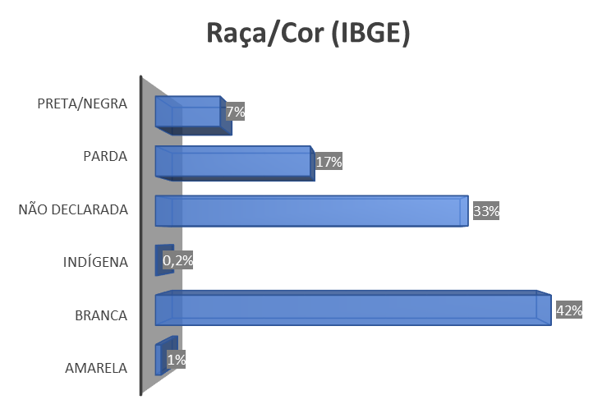
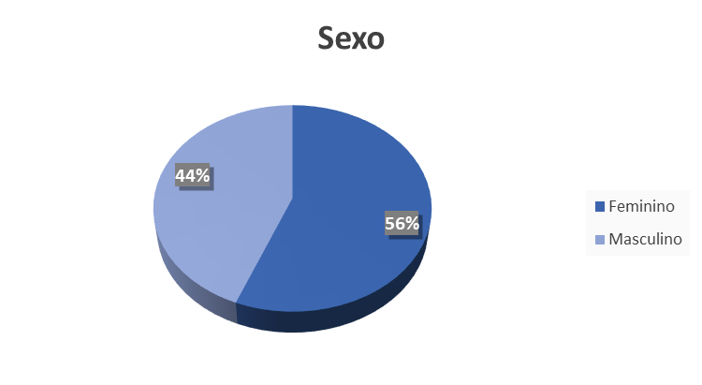
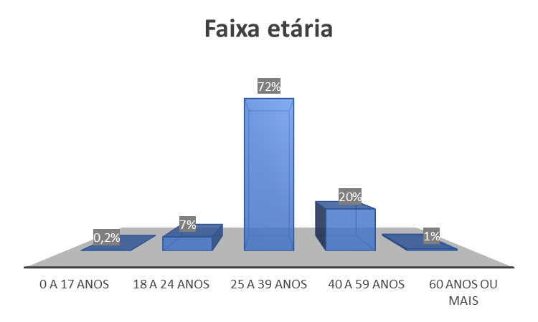
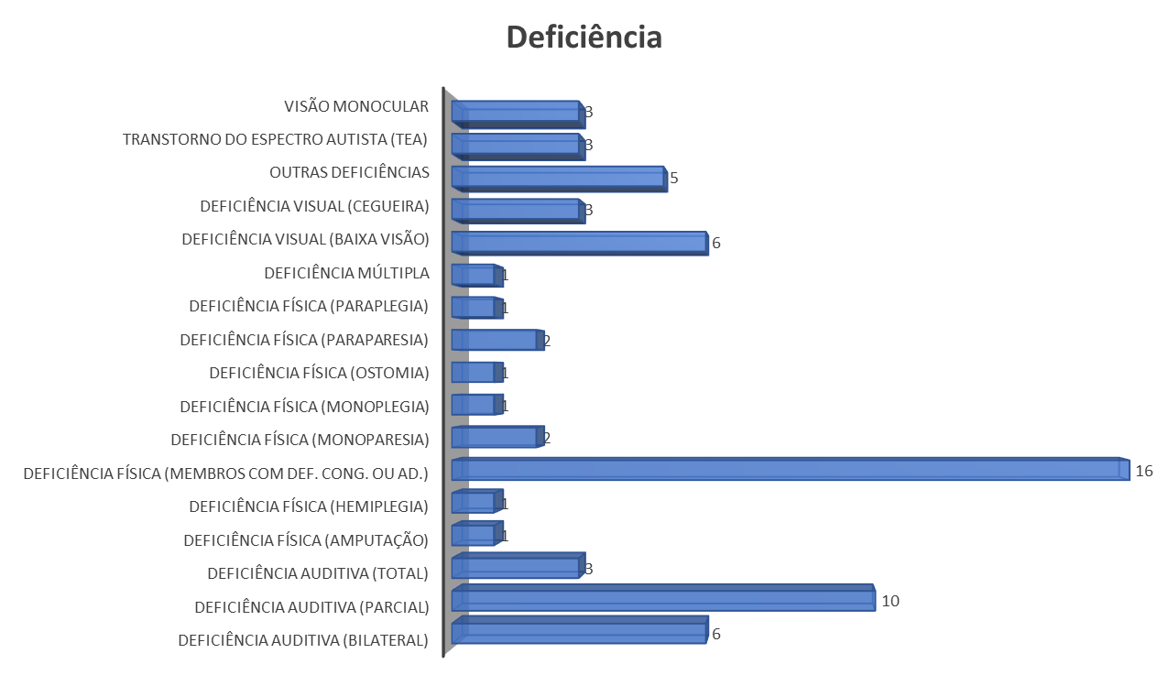
Menu | Perfil dos estudantes da Pós-graduação stricto sensu

Pós-doutorado
Menu | Pós-doutorado

 | Campus | Unidade Acadêmica | Programas de Pós-graduação | Nível | Conceito | Matriculados | Bolsas (PNPD/CAPES) | Outras Bolsas | Sem Bolsa
 | Educação Física | FAEFI | Fisioterapia (em associação)1 | A | 3
 | Glória | FAMEV | Ciências Veterinárias | A | 5 | 2 | 0 | 1 | 1
 |  | ICIAG | Agronomia | A | 5 | 12 | 1 | 2 | 9
 |  |  | Qualidade Ambiental | A | 3 | 1 | 0 | 1 | 0
 | Monte Carmelo | ICIAG | Agricultura e Informações Geoespaciais | A | 3 | 2 | 0 | 2 | 0
 | Patos de Minas | FEQUI | Engenharia de Alimentos | A | 3 | 0 | 0 | 0 | 0
 |  | IBTEC | Biotecnologia | A | 4 | 2 | 0 | 1 | 1
 | Pontal | ICHPO | Geografia | A | 4
 | Santa Mônica | FACED | Educação | A | 5 | 9 | 0 | 0 | 9
 |  |  | Tecnologias, Comunicação e Educação | P | 4 | 1 | 0 | 0 | 1
 |  | FACIC | Ciências Contábeis | A | 4 | 3 | 0 | 1 | 2
 |  | FACOM | Ciência da Computação | A | 5 | 3 | 0 | 1 | 2
 |  | FADIR | Direito | A | 4 | 2 | 1 | 1 | 0
 |  | FAGEN | Administração | A | 5 | 1 | 0 | 1 | 0
 |  |  | Gestão Organizacional | P | 4
 |  | FAMAT | Matemática | A | 4 | 1 | 0 | 1 | 0
 |  |  | Matemática (PROFMAT) (em rede)2 | P | 5
 |  | FAUED | Arquitetura e Urbanismo | A | 4
 |  | FECIV | Engenharia Civil | A | 4 | 1 | 0 | 0 | 1
 |  | FEELT | Engenharia Biomédica | A | 4 | 2 | 0 | 1 | 1
 |  |  | Engenharia Elétrica | A | 4 | 9 | 1 | 0 | 8
 |  | FEMEC | Engenharia Mecânica | A | 7 | 23 | 0 | 22 | 1
 |  | FEQUI | Engenharia Química | A | 7 | 8 | 3 | 5 | 0
 | Santa Mônica | IARTE | Artes (PROFARTES)3 | P | 4
 |  |  | Artes Cênicas | A | 3 | 1 | 0 | 1 | 0
 |  |  | Música | A | 3 | 1 | 0 | 1 | 0
 |  | IERI | Economia | A | 5 | 4 | 0 | 1 | 3
 |  |  | Relações Internacionais | A | 4 | 1 | 0 | 0 | 1
 |  | IFILO | Filosofia | A | 5 | 2 | 0 | 0 | 2
 |  | IGUFU | Geografia | A | 5 | 1 | 0 | 0 | 1
 |  |  | Saúde Ambiental e Saúde do Trabalhador | P | 3
 |  | ILEEL | Estudos Linguísticos | A | 6 | 4 | 0 | 0 | 4
 |  |  | Estudos Literários | A | 5 | 3 | 0 | 0 | 3
 |  |  | Letras (PROFLETRAS) (em rede)4 | P | 4
 |  | INCIS | Ciências Sociais | A | 3
 |  | INFIS | Física | A | 5 | 3 | 0 | 2 | 1
 |  | INHIS | Ensino de História(em rede)9 | P | 5
 |  |  | História | A | 4 | 2 | 0 | 0 | 2
 |  | IQUFU | Biocombustíveis (em associação)5 | A | 4 | 4 | 1 | 3 | 0
 |  |  | Química | A | 6 | 9 | 1 | 4 | 4
 | Umuarama | FAMED | Ciências da Saúde | A | 6 | 10 | 1 | 0 | 9
 |  |  | Ciências da Saúde | P | 4
 |  |  | Saúde da Família (PROFSAÚDE) (em rede)6 | P | 4 | 1 | 0 | 0 | 1
 |  | FOUFU | Odontologia | A | 6 | 2 | 0 | 0 | 2
 |  | IBTEC | Genética e Bioquímica | A | 5 | 16 | 0 | 2 | 14
 |  | ICBIM | Biologia Celular e Estrutural Aplicadas | A | 4 | 2 | 1 | 1 | 0
 |  |  | Imunologia e Parasitologia Aplicadas | A | 7 | 13 | 2 | 8 | 3
 |  | INBIO | Biologia Vegetal | A | 4 | 3 | 2 | 0 | 1
 |  |  | Ecologia e Conservação de Recursos Naturais | A | 5 | 9 | 5 | 3 | 1
 |  | IPUFU | Psicologia | A | 4
 | - | INFIS/ICENP/FAMAT/IQUFU | Ensino de Ciências e Matemática | P | 4
 | - | IQUFU | Multicêntrico em Química (em rede)7 | A | 4
 | - | FOUFU | Odontologia (em associação)8 | A | 4
 |  |  | 53 PPGs |  |  | 173 | 19 | 66 | 88
Legenda: A – Acadêmico; P – Profissional
Notas: (1) Associação com a Universidade Federal do Triângulo Mineiro - UFTM. (2) Em rede com Em rede com Sociedade Brasileira de Matemática/Instituto de Matemática Pura e Aplicada.
(3) Em rede com a Universidade do Estado de Santa Catarina – UDESC; (4) Em rede com a Universidade Federal do Rio Grande do Norte – UFRN; (5) Associação com a Universidade Federal dos Vales do Jequitinhonha e Mucuri – UFVJM. (6) Em rede com a Fundação Oswaldo Cruz – Fiocruz; (7) Integrante da Rede Mineira de Química, a UFU participa apenas com o corpo docente; (8) Associação com a Universidade Ceuma /Maranhão; a UFU participa apenas com o corpo docente.

Criação de Programas
Menu | Criação de programas de Pós-graduação

Criação de Programas
 | Número de Programas
2010 | 2
2011 | 2
2012 | 0
2013 | 7
2014 | 3
2015 | 5
2016 | 1
2017 | 4
2018 | 0
2019 | 2
2020 | 1
2021 | 0
2022 | 0

Clique e navegue
Acesse as dissertações e teses produzidas na UFU no seu Repositório Institucional navegando por Autor, Título, Assunto, Orientador, Programa de Pós-graduação ou Unidade Acadêmica https://repositorio.ufu.br/

Clique e navegue
Conheça o UFU-CAPES.PrInt. O Programa Institucional de Internacionalização da Universidade Federal de Uberlândia possui como objetivo contribuir para a internacionalização da UFU por meio de uma ação articulada e convergente com seus Programas de Pós-Graduação, alinhada com o Plano Institucional de Internacionalização da UFU (PInt-UFU).

Perfil Especialização
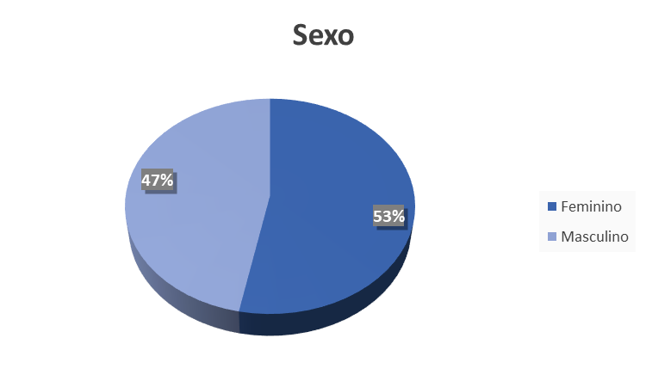
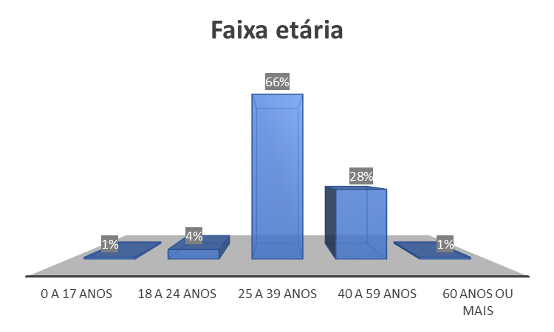
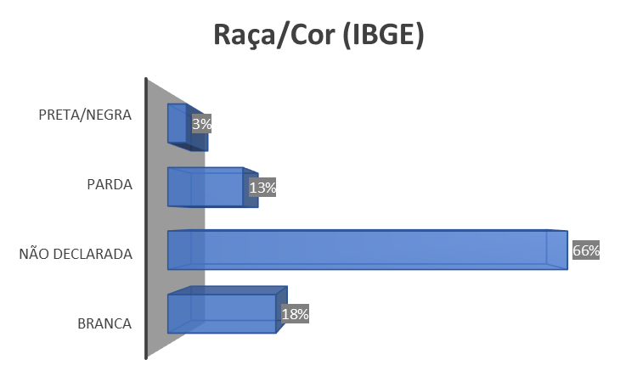
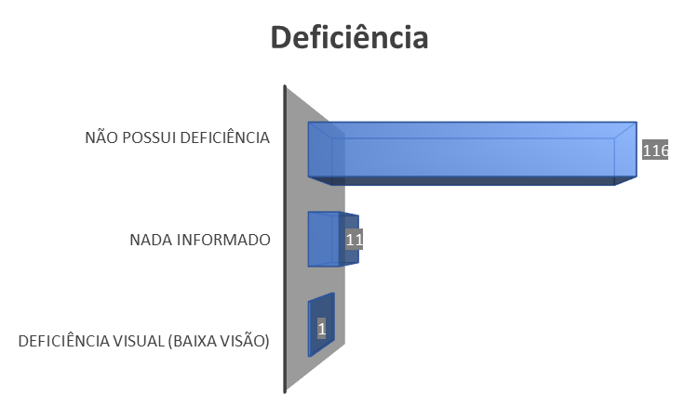
Menu | Perfil dos estudantes da Especialização

